Sheet1
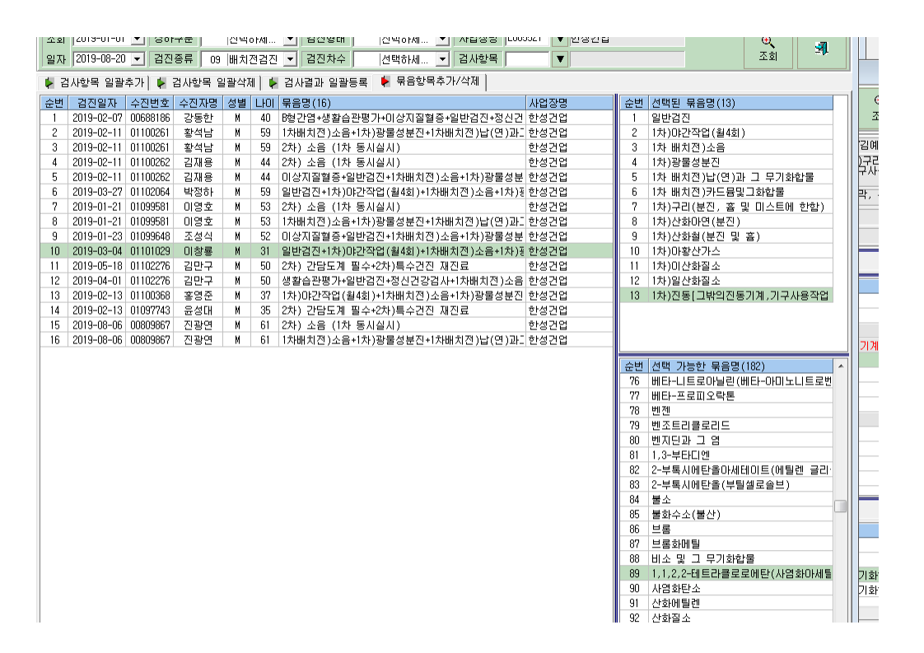
1. 접수자료 전송시 유해인자 비소 누락

누락(전송안됨)

2. 결과판정시 비소오류

결과 판정에서보면
제대로 유해인자나 사후관리가 알맞게 들어있음

비소의 검지소견,사후관리조치, 건강구분에는 빈칸으로 되어있음

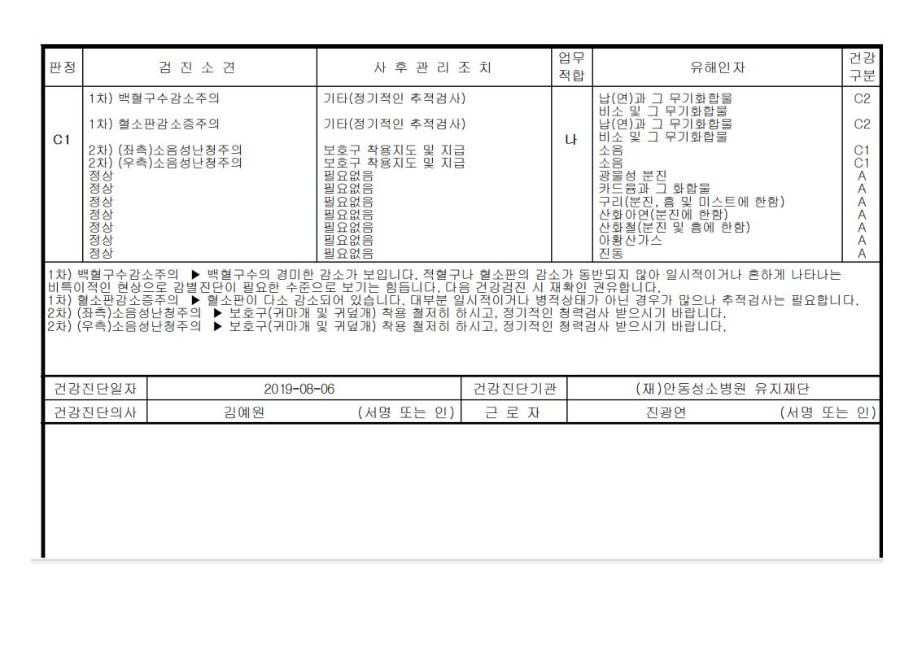

정상적인 판정과 출력

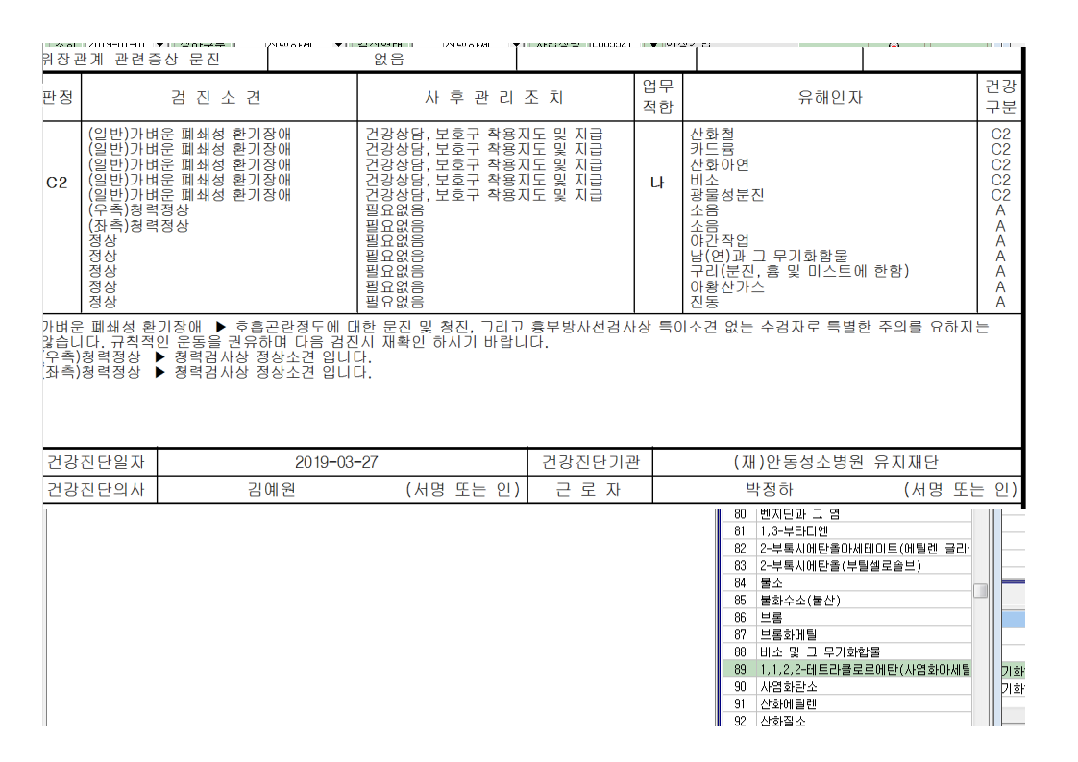

3. 집계표에서 통계가 맞지 않음

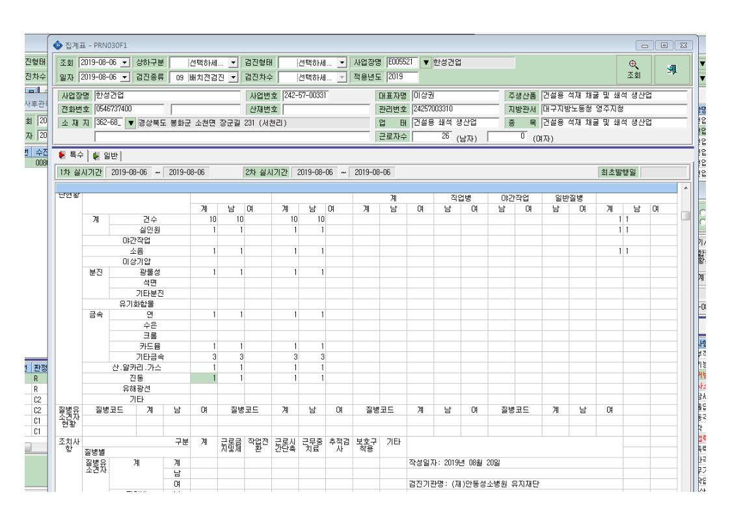

합: 9개

